GCP
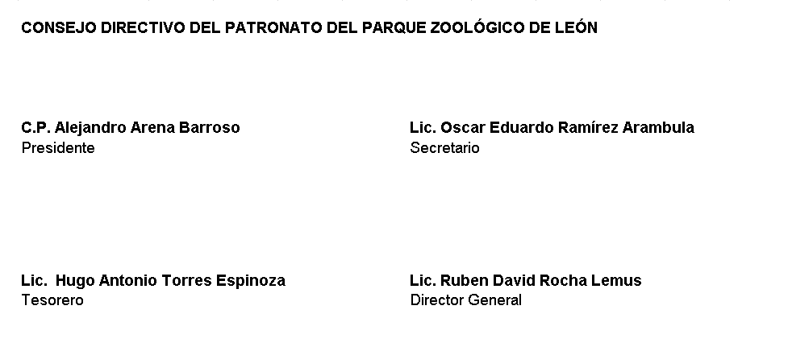
Patronato del Parque Zoológico de León Gasto por Categoría Programática Del 01 de Enero Al 30 de Junio 2022
 | Egresos |  |  |  |  | Subejercicio
Concepto | Aprobado | Ampliaciones/ (Reducciones) | Modificado | Devengado | Pagado
 | 1 | 2 | 3 = (1 + 2 ) | 4 | 5 | 6 = ( 3 - 4 )

Programas
Subsidios: Sector Social y Privado o Entidades Federativas y Municipios
Sujetos a Reglas de Operación
Otros Subsidios
Desempeño de las Funciones
Prestación de Servicios Públicos | 94,410,202.00 | 0.00 | 94,410,202.00 | 44,149,575.87 | 44,149,575.87 | 50,260,626.13
Provisión de Bienes Públicos
Planeación, seguimiento y evaluación de políticas públicas
Promoción y fomento
Regulación y supervisión
Funciones de las Fuerzas Armadas (Únicamente Gobierno Federal)
Específicos
Proyectos de Inversión
Administrativos y de Apoyo
Apoyo al proceso presupuestario y para mejorar la eficiencia institucional
Apoyo a la función pública y al mejoramiento de la gestión
Operaciones ajenas
Compromisos
Obligaciones de cumplimiento de resolución jurisdiccional
Desastres Naturales
Obligaciones
Pensiones y jubilaciones
Aportaciones a la seguridad social
Aportaciones a fondos de estabilización
Aportaciones a fondos de inversión y reestructura de pensiones
Programas de Gasto Federalizado
Gasto Federalizado
Participaciones a entidades federativas y municipios
Costo financiero, deuda o apoyos a deudores y ahorradores de la banca
Adeudos de ejercicios fiscales anteriores

Total del Gasto | 94,410,202.00 | 0.00 | 94,410,202.00 | 44,149,575.87 | 44,149,575.87 | 50,260,626.13

